Sheet1
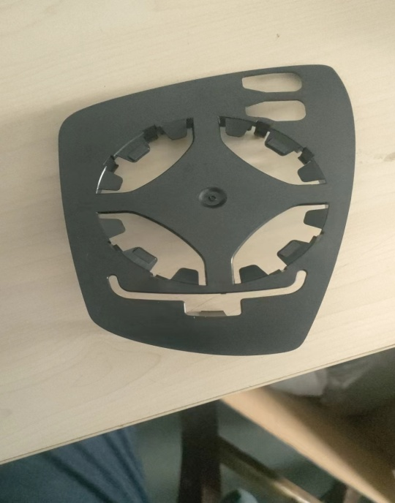
序号 | 车型 | 测试件名称 | 件号 | 检测项目 | 检测/评价标准 | 样品编号 | 数量
 |  |  |  |  |  | （实验室写）
1 | 311 | BC311镜托板-右 | 8202213X1004A | ELV | GB/T30512-2014《汽车禁用物质要求》 |  | 每种1个，（三角座上铜螺母不做） | 大众-捷达 | 1 | 400
 |  | BC311基板-右 | 8202217X1004A |  |  |  |  |  | 1 | 400
 |  | BC311三角护罩-右 | 8202218X1004A |  |  |  |  |  | 1 | 400
 |  | BC311三角座-右 | 8202219X1004A |  |  |  |  |  | 1 | 400
 |  | BC311磨擦片 | 8202126X1004A |  |  |  |  |  | 同材基板 | 0
 |  | BC311卡框-右 | 8202214X1004A |  |  |  |  |  | 同材三角护罩 | 0

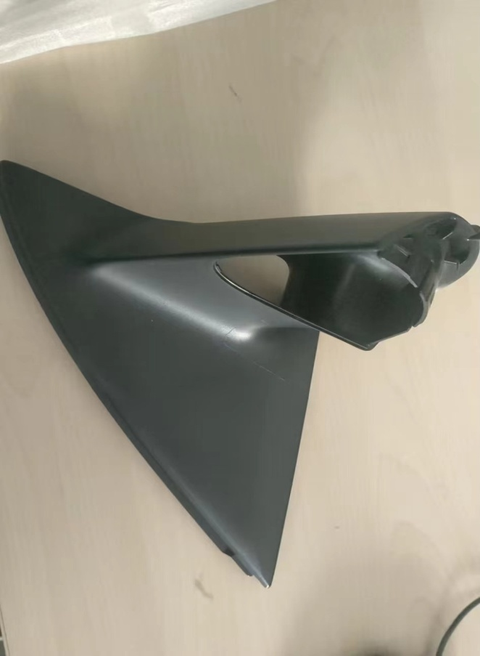
2 | 311 | BC311镜托板-右 | 8202213X1004A | 耐热形状稳定性 | TL 527-2020-05/DIN EN ISO 306,和DIN EN ISO 306，硅油法B50 |  | 3个 |  |  | 500
 |  | (ABS-HH106) |  |  | ≥95℃
3 | 311 | （BC311三角护罩-右（ASA-778T）） | 8202218X1004A | 耐热形状稳定性 | TL 523 11-2021-08/DIN EN ISO 306 |  | 3个 |  |  | 6300
 |  |  |  |  | ≥90℃
 |  |  |  |  |  |  |  |  | 合计 | 8400
 |  |  |  |  |  |  |  |  | 含税折后价 | 6200

